考试需要记忆的公式
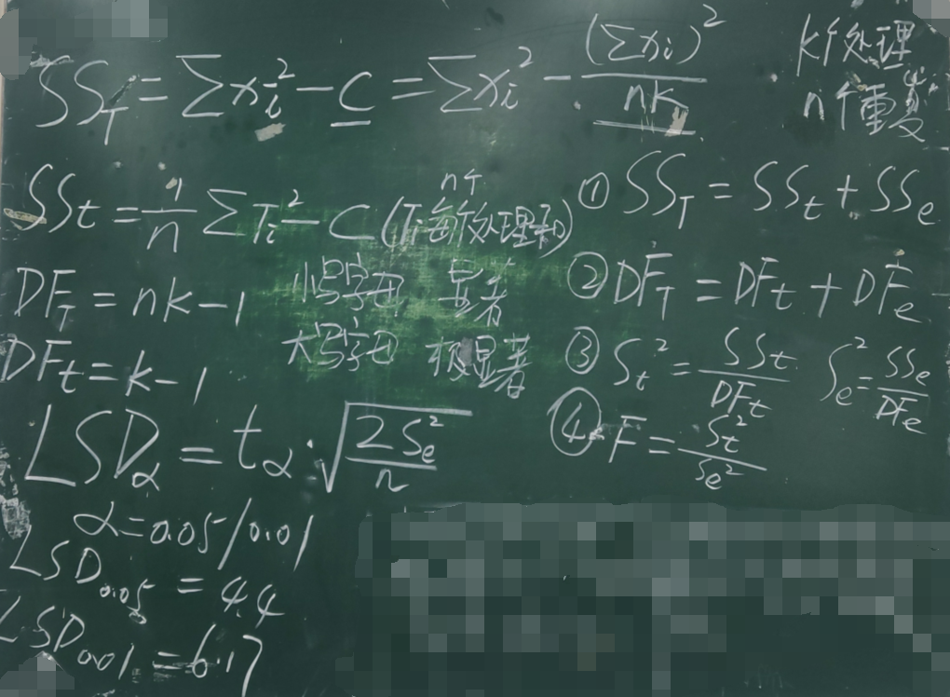

正交试验-演算过程
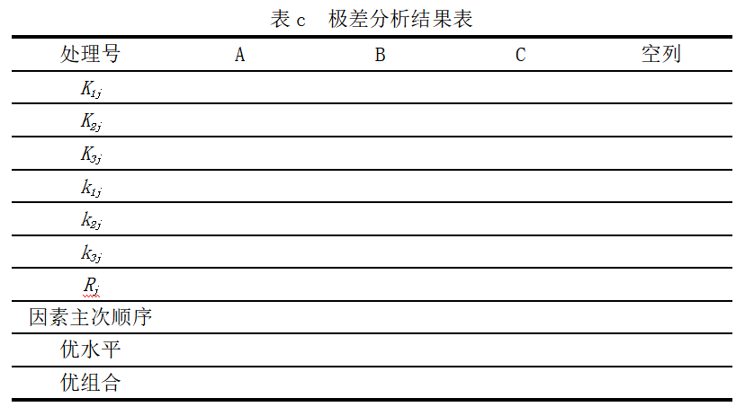
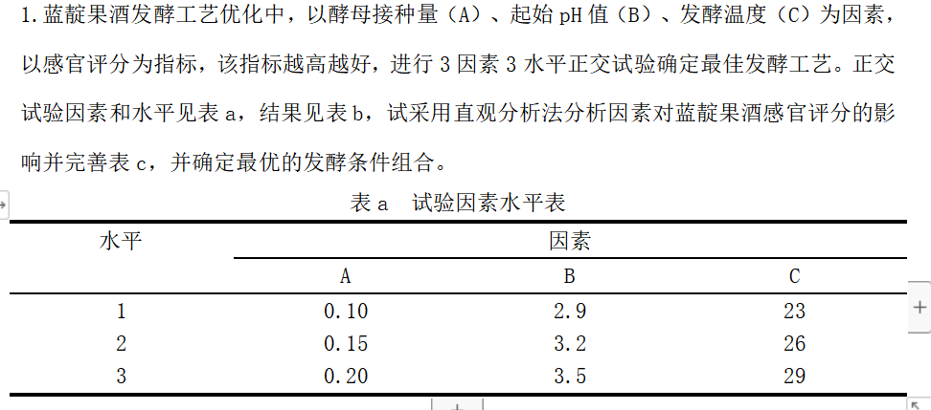
答案及计算过程（鼠标点击单元格会显示如何计算的公示）（黄色标记） |  |  |  |  |  | 题目（白色标记）
试验号 | A接种量/% | B起始pH | C发酵温度/℃ | 空列D | 感官评分
1 | 1（0.10） | 1（2.9） | 1（23） | 1 | 60.23
2 | 1 | 2（3.2） | 2（26） | 2 | 72.55
3 | 1 | 3（3.5） | 3（29） | 3 | 67.08
4 | 2（0.15） | 3 | 2 | 1 | 70.92
5 | 2 | 1 | 3 | 2 | 66.33
6 | 2 | 2 | 1 | 3 | 64.06
7 | 3（0.20） | 2 | 3 | 1 | 70.21
8 | 3 | 3 | 1 | 2 | 66.69
9 | 3 | 1 | 2 | 3 | 64.25
K1j | 199.86 | 190.81 | 190.98 | 201.36
K2j | 201.31 | 206.82 | 207.72 | 205.57
K3j | 201.15 | 204.69 | 203.62 | 195.39
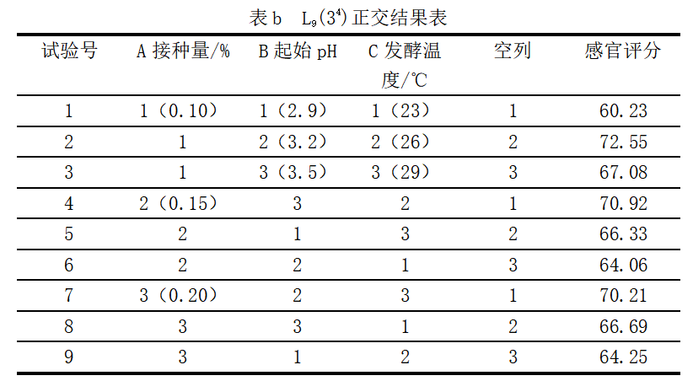
k1j | 66.62 | 63.603333333 | 63.66 | 67.12
k2j | 67.103333333 | 68.94 | 69.24 | 68.523333333
k3j | 67.05 | 68.23 | 67.873333333 | 65.13
Rj | 0.48333333333 | 5.3366666667 | 5.58 | 3.3933333333
因素主次顺序 | C>B>D>A
优水平 | A2 | B2 | C2 | D2
优组合 | A2B2C2

演算过程-方差
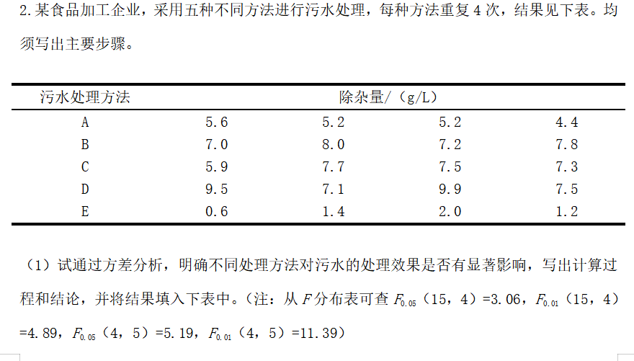
答案及演算过程（黄色标记） |  |  |  |  |  |  | 题目（白色）
污水处理方法 | 除杂量/（g/L） |  |  |  | Ti | 平均值
A | 5.6 | 5.2 | 5.2 | 4.4 | 20.4 | 5.1
B | 7 | 8 | 7.2 | 7.8 | 30 | 7.5
C | 5.9 | 7.7 | 7.5 | 7.3 | 28.4 | 7.1
D | 9.5 | 7.1 | 9.9 | 7.5 | 34 | 8.5
E | 0.6 | 1.4 | 2 | 1.2 | 5.2 | 1.3

nk=20 |  | 836.8
118 | C=118*118/20=696.2 | 140.6
696.2 | SST=140.6 |  | 3305.76
 | SSt=130.24 |  | 826.44
 | Sse=140.6-130.24=10.36 |  | 130.24
 | DFT=19 | 10.36
 | DFt=4
 | Dfe=15 | 32.56
 | St*St=32.56 | 0.69066666667
 | Se*Se=0.69
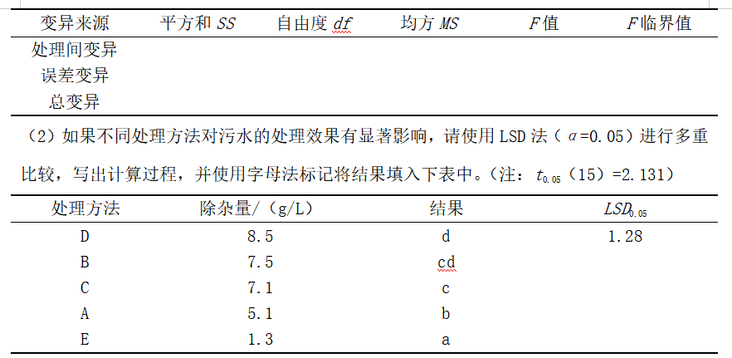
 | F=47.14 | 47.142857143 |  | F0.05=3.06
 | * |  |  | F0.01=4.89
 | **
 | LSD0.05=2.131*根号（0.35) |  | 0.34533333333
 | 1.28 | 1.2786
计算过程： 问题（1） 1、计算C 2、计算SST 3、计算SSt 4、计算DFT 5、计算DFt 6、计算SSe 7、计算DFe 8、计算St*St（即方差St²） 9计算Se*Se（即Se²） 10 计算F 查表 问题（2） 1、计算LSD0.05= tα*√（2Se²/n） 2、将ABCDE的平均值按照从下到上，从小到大的顺序排列 3、两两相减和LSD0.05进行比较，比LSD0.05大的则显著，标记不同字母，反之标记相同字母

